K10 T
Riigihange nr 173200 "Kose piirkonna bussiliinide teenindamine"
Kose piirkonna bussiliinide avaliku teenindamise leping alates 01.09.2016 kuni 31.08.2021

MTÜ Põhja-Eesti Ühistranspordikeskus |  |  |  |  |  |  | ATKO Liinid OÜ
reg 80213342 |  |  |  |  |  |  | reg 10878583
Roosikrantsi 12 |  |  |  |  |  |  | Ahtri 6A
10119 Tallinn |  |  |  |  |  |  | 10151 Tallinn

Maakonna bussiliin |  |  |  |  | Nr.K10
Ardu - Kose

Sõiduplaan kehtib |  | 2020-03-02
Liini teenindab |  | ATKO Liinid OÜ

Nr. | Peatus | Kaugus liini algusest | Peatuste vaheline kaugus | Peatuse kood | Sõiduaeg järgmise peatuseni | Reis
 |  |  |  |  |  | 02
 |  |  |  |  |  | K10-01
1 | Ardu kool |  | 2.676 | 22349-1 | 0:03:00 | 9:00:33
2 | Kurgemäe | 2.676 | 2.499 | 22307-1 | 0:04:00 | 9:04:00
3 | Paunküla veehoidla | 5.175 | 2.194 | 22332-1 | 0:03:00 | 9:07:09
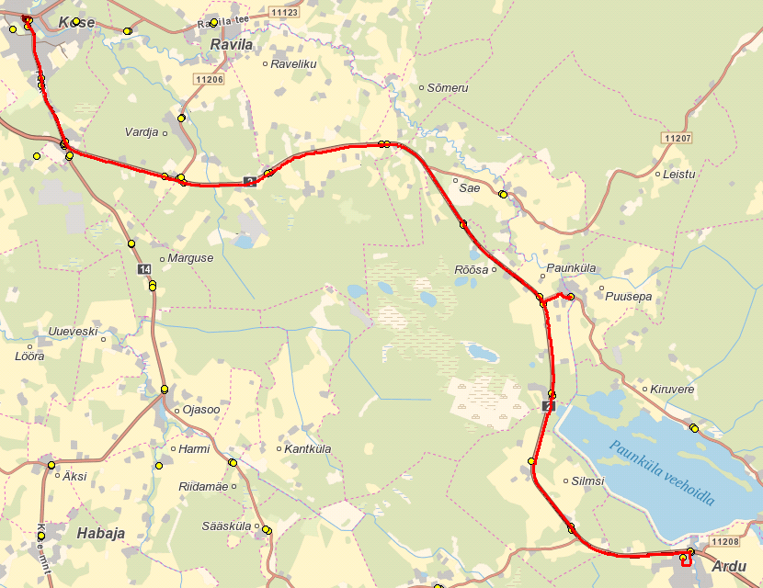
4 | Paunküla kauplus | 7.369 | 0.640 | 22345-1 | 0:01:00 | 9:10:13
5 | Paunküla | 8.009 | 1.813 | 22321-1 | 0:02:00 | 9:11:15
6 | Rõõsa | 9.822 | 2.048 | 22340-1 | 0:02:00 | 9:13:16
7 | Sõmeru | 11.870 | 2.040 | 22148-1 | 0:03:00 | 9:15:41
8 | Raveliku | 13.910 | 1.820 | 22137-1 | 0:02:00 | 9:18:30
9 | Ravila tee | 15.730 | 1.830 | 22139-1 | 0:03:00 | 9:20:57
10 | Kose-Risti 4 | 17.560 | 1.163 | 22162-1 | 0:01:00 | 9:23:08
11 | Kose kalmistu | 18.723 | 0.980 | 22158-1 | 0:01:00 | 9:24:25
12 | Kose gümnaasium | 19.703 | 0.158 | 22167-1 | 0:01:00 | 9:25:33
13 | Kose 2 | 19.861 | 0.158 | 22107-1 |  | 9:26:39
 |  |  |  |  | Töötamise päevad | 2
 |  |  |  |  | Veootsa pikkus (km) | 19.9
 |  |  |  |  | Sõiduaeg (h.,min.) | 0:26:00
 |  |  |  | Reisi kiirus (km/h) |  | 45.8

 |  |  |  |  | Nr.K10
Kose - Ardu

Nr. | Peatus | Kaugus liini algusest | Peatuste vaheline kaugus | Peatuse kood | Sõiduaeg järgmise peatuseni | Reis
 |  |  |  |  |  | 02
 |  |  |  |  |  | K10-01
1 | Kose 2 |  | 0.413 | 22107-1 | 0:01:00 | 10:30:33
2 | Kose gümnaasium | 0.413 | 1.082 | 22167-1 | 0:02:00 | 10:31:33
3 | Kose kalmistu | 1.495 | 1.065 | 22157-1 | 0:02:00 | 10:33:51
4 | Kose-Risti 3 | 2.560 | 2.171 | 22161-1 | 0:02:00 | 10:35:37
5 | Ravila tee | 4.731 | 1.505 | 22140-1 | 0:02:00 | 10:37:23
6 | Raveliku | 6.236 | 2.087 | 22138-1 | 0:03:00 | 10:39:27
7 | Sõmeru | 8.323 | 1.992 | 22147-1 | 0:03:00 | 10:42:35
8 | Rõõsa | 10.315 | 2.444 | 22339-1 | 0:03:00 | 10:45:05
9 | Paunküla kauplus | 12.759 | 0.596 | 22345-1 | 0:01:00 | 10:48:19
10 | Paunküla | 13.355 | 1.532 | 22322-1 | 0:02:00 | 10:49:18
11 | Paunküla veehoidla | 14.887 | 2.596 | 22331-1 | 0:03:00 | 10:51:11
12 | Kurgemäe | 17.483 | 2.169 | 22308-1 | 0:02:00 | 10:54:17
13 | Ardu | 19.652 |  | 22301-1 | 1:25 | 10:56:45
 |  |  |  |  | Töötamise päevad | 2
 |  |  |  |  | Veootsa pikkus (km) | 19.7
 |  |  |  |  | Sõiduaeg (h.,min.) | 0:26:12
 |  |  |  | Reisi kiirus (km/h) |  | 45.0

 | Märkused
 | Liini teenindamine ainult teisipäeval
 | Sõitjate sisenemine ja väljumine toimub kõikides liiklusmärgiga 541a tähistatud bussipeatustes
 | Kui teisipäev langeb kokku riigipühaga, siis toimub teenuse osutamine ka riigipühal.

 | Sõidukite kasutamine
 | VB minimaalne istekohtade arv 30
 | NB minimaalne sõitjakohtade arv 60

 | Vedaja
 | ATKO Liinid OÜ

